開箱 No.033 Sun Princess
開箱 No.033 Sun Princess
日期 2025.12.27 ｜ 来源 https://ezslotdesign.com/slot-unboxing033/

遊戲基本資訊
• 遊戲名稱：Sun Princess
• 開發商：Hacksaw
• 滾輪設定：7x7
• 贏分類型：相鄰顆數計獎
• 輸贏起伏：中
• 最大贏分：10000倍
[影片] https://www.youtube.com/watch?v=0zVwJs50EJM
遊戲特色
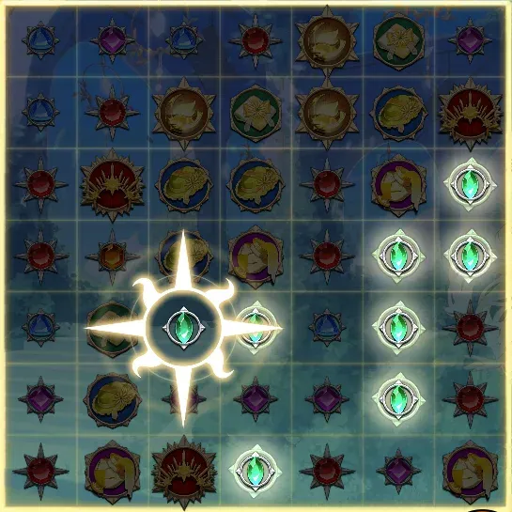

太陽光束框 - 在Spin時有機會落下，太陽光束框啟動時，會沿直線向外擴散，並將路徑上的所有符號轉變為與光束框初始落點相同的圖騰類型。
太陽光束框會有水平、垂直以及十字三種方向，如果太陽光束框擴散經過百搭圖騰，該百搭圖騰將獲得一個累加性的 2倍 (2x) 乘倍。該乘倍隨後會應用於太陽光束的贏分中。
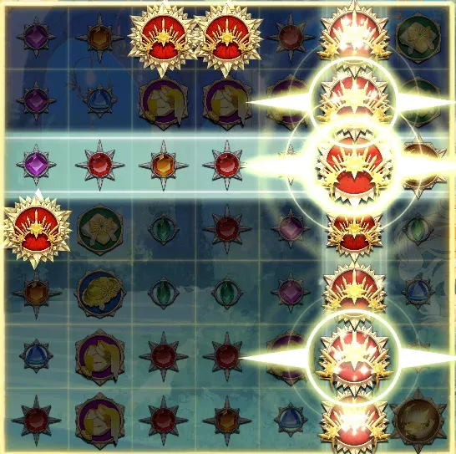

連鎖反應 - 如果太陽光束框經過的圖騰，其類型與光束框初始落點的圖騰相同，則會觸發連鎖反應。一個新的太陽光束框將出現在該第二個符號上，並根據該框的類型再次觸發擴散。此連鎖反應可以持續進行，直到填滿網格為止。
免費遊戲
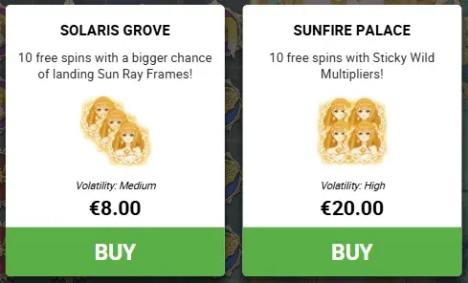

一般免費遊戲 - 3顆SC觸發，在免費遊戲旋轉中有更高的機率轉出太陽光束Feature
超級免費遊戲 - 4顆SC觸發，在超級免費遊戲時，若太陽光束的路徑經過WILD，則 WILD會保持黏性到盤面直到免費遊戲結束
隱藏史詩免費遊戲 - 5顆SC觸發，在免費遊戲中每一手必定觸發太陽光束Feature
遊玩心得
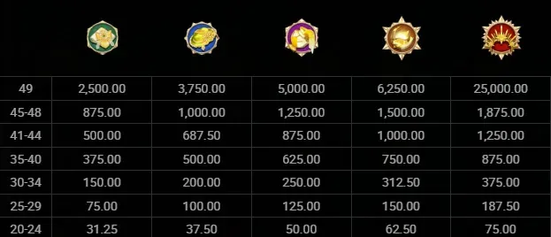

圖騰的賠率在滿盤之前都非常小，但滿盤的賠率非常大
剛開始遊玩這款遊戲時，第一眼絕對會被盤面上觸發的「太陽光束」連鎖反應給驚艷到。看著光束路徑不斷延伸、撞到相同圖騰後再次擴散，那種畫面填滿的視覺效果真的非常爽快，讓人不禁期待每一次的連鎖都能帶來巨額獎金。
不過實際體驗下來會發現，贏分往往沒有預期中那麼大。這似乎反映了近期歐洲市場流行的數值設計趨勢：透過壓低單一圖騰的賠率，讓玩家能頻繁看到華麗的表演和特色機制，維持遊玩的熱度。雖然單次贏分不高，但滿盤與非滿盤之間的賠率差距極大，這也讓「全盤」這個目標充滿了想像空間。
至於在超級免費遊戲部分，遊戲的強度明顯集中在 Wild 符號上。然而實際遊玩後發現，要讓 Wild 成功黏在盤面上的機率並不高，想拿大獎更是困難重重——不僅需要 Wild 被光束經過，甚至需要太陽框直接落在 Wild 上才能觸發高倍率。這種嚴苛的條件，讓人一度覺得 Max Win 的路徑有些遙不可及，稍顯可惜。
但我推測，這或許正是原廠的設計用意：透過極高的門檻將數值強度集中在 Wild 上，一旦幸運滿足所有條件，那種一手爆出驚天大獎的爆發力，才是通往 Max Win 的唯一鑰匙。
總結
這款遊戲表演非常華麗，且遊戲機制上也結合得恰到好處，獨特的玩法搭配著太陽公主的溫暖微笑，彷彿在預告著下一把大獎的到來，那種期待感真的會讓人上癮，強烈推薦給喜歡嘗鮮的玩家親自來感受一下。

